Теория
 | В1 | В2 | В3 | В4 |  | х2 |  |  | В1 | В2 | В3 | В4
А1 | 2 | 4 | 1 | 6 |  | 0 |  | А1 | 9 | 7 | 4 | -3
А2 | 5 | 3 | 5 | 2 |  | 1 |  | А2 | -3 | 5 | 8 | 11

1) | B1 | B2 |  |  |  |  | B1 | B2
A1 | 2 | 4 |  |  |  | A1 | 9 | 7
A2 | 5 | 3 |  |  |  | A2 | -3 | 5

Va = | 2* y1 + 4 * y2 |  |  |  |  | Vb = | 9 * x1 - 3 * x2
Va = | 5 * y1 + 3 * y2 |  |  |  |  | Vb = | 7 * x1 + 5 * x2

 | 3 * y1 - y2 = 0 |  | y1 = 1/4 |  |  | 2*x1 - 8 * x2 = 0 |  | x1= 4/5
 | y1 + y2 = 1 |  | y2 = 3/4 |  |  | x1 + x2 = 1 |  | x2=1/5
 |  |  | Va = 7/2 |  |  |  |  | Vb=33/5

2) |  |  | B2 | B3 |  |  |  | B2 | B3
 |  | A1 | 4 | 1 |  |  | A1 | 7 | 4
 |  | A2 | 3 | 5 |  |  | A2 | 5 | 8

 |  |  | y2 | y3 | =0 |  |  | x1 | x2
 |  |  | 1 | -4 |  |  |  | 3 | -3

 |  |  | y2 | = | 0.8 |  |  | x1 | = | 0.5
 |  |  | 5 | 4 |  |  |  | 6 | 3

 |  |  | y3 | = | 0.2 |  |  | x2 | = | 0.5

 |  |  | Va = | 3.4 |  |  |  | Vb = | 6

 |  |  | Y = (0;0,8;0,2;0) |  |  |  | X = (0,5;0,5)

3) |  | В3 | В4 |  |  |  | В3 | В4
 | A1 | 1 | 6 |  |  | A1 | 4 | -3
 | A2 | 5 | 2 |  |  | A2 | 8 | 11

 | y3 | y4 | Va | B |  |  | x1 | x2 | Vb | B
 | 1 | 6 | -1 | 0 |  |  | 4 | 8 | -1 | 0
 | 5 | 2 | -1 | 0 |  |  | -3 | 11 | -1 | 0
 | 1 | 1 | 0 | 1 |  |  | 1 | 1 | 0 | 1

 | Y |  |  |  |  |  | X
y3 | 0.5 |  |  |  |  | x1 | 0.3
y4 | 0.5 |  |  |  |  | x2 | 0.7
Va | 3.5 |  |  |  |  | Vb | 6.8

 | Y = (0;0;0,5;0,5) |  |  |  |  | X=(0,3;0,7)

 | Ответ
 | 1) | Y = (0,25;0,75;0;0) | Vb=6,6 | X=(0,8;0,2)
 | 2) | Y = (0;0,8;0,2;0) | Vb=6 | X=(0,5;0,5)
 | 3) | Y = (0;0;0,5;0,5) | Vb=6,8 | X=(0,3;0,7)

Если
А= | В1 | В2 | В3 | В4
А1 | 2 | 4 | 1 | 6 |  | стрелка на диаграмме в обе стороны
А2 | 5 | 4 | 5 | 2

 | Ответ | Непрерывный отрезок + одна точка

 | X = (x1, x2), x2 in [0,2;0,5] x1 = 1 - x2; Y = B2; Va = 4; Vb = 7x1 + 5x2 in [6;6,6]

 | 3) | Y = (0;0;0,5;0,5) | Vb=6,8 | X=(0,3;0,7)

Задание с семинара
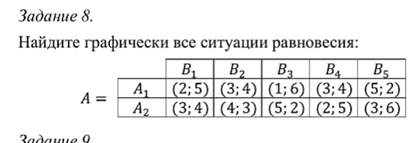

A= | B1 | B2 | B3 | B4 | B5 |  | x2 |  | B= | B1 | B2 | B3 | B4 | B5
A1 | 2 | 3 | 1 | 3 | 5 |  | 0 |  | A1 | 5 | 4 | 6 | 4 | 2
A2 | 3 | 4 | 5 | 2 | 3 |  | 1 |  | A2 | 4 | 3 | 2 | 5 | 6

1) | B1 | B4 |  |  |  | B1 | B4
A1 | 2 | 3 |  |  | A1 | 5 | 4
A2 | 3 | 2 |  |  | A2 | 4 | 5

 | y1 | y4 | Va | B |  |  |  | x1 | x2 | Vb | B
 | 2 | 3 | -1 | 0 |  |  |  | 5 | 4 | -1 | 0
 | 3 | 2 | -1 | 0 |  |  |  | 4 | 5 | -1 | 0
 | 1 | 1 | 0 | 1 |  |  |  | 1 | 1 | 0 | 1

 | Y |  |  |  |  |  |  | Y
y1 | 0.5 |  |  |  |  |  | x1 | 0.5
y4 | 0.5 |  |  |  |  |  | x2 | 0.5
Va | 2.5 |  |  |  |  |  | Vb | 4.5

 |  | Ответ: | Y =(0,5;0;0;0,5;0) |  | X = (0,5;0,5)

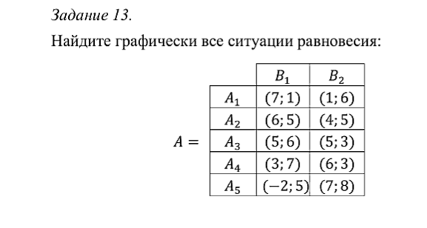

 | A= | B1 | B2 |  | y2 |  |  | A= | B1 | B2
 | A1 | 7 | 1 |  | 0 |  |  | A1 | 1 | 6
 | A2 | 6 | 4 |  | 1 |  |  | A2 | 5 | 5
 | A3 | 5 | 5 |  |  |  |  | A3 | 6 | 3
 | A4 | 3 | 6 |  |  |  |  | A4 | 7 | 3
 | A5 | -2 | 7 |  |  |  |  | A5 | 5 | 8

 | 1) | A = | B1 | B2 |  |  |  |  | A = | B1 | B2
 |  | A4 | 3 | 6 |  |  |  |  | A4 | 7 | 3
 |  | A5 | -2 | 7 |  |  |  |  | A5 | 5 | 8

 |  | y1 | y2 | Va | B |  |  |  |  |  | x4 | x5 | Vb | B
 |  | 3 | 6 | -1 | 0 |  |  |  |  |  | 7 | 5 | -1 | 0
 |  | -2 | 7 | -1 | 0 |  |  |  |  |  | 3 | 8 | -1 | 0
 |  | 1 | 1 | 0 | 1 |  |  |  |  |  | 1 | 1 | 0 | 1

 |  | Y |  |  |  |  |  |  |  |  | X
 | y1 | 0.16666666667 |  |  |  |  |  |  |  | x4 | 0.42857142857
 | y2 | 0.83333333333 |  |  |  |  |  |  |  | x5 | 0.57142857143
 | Va | 5.5 |  |  |  |  |  |  |  | Vb | 5.8571428571

 |  |  |  |  |  |  |  |  |  |  |  |  |  | A1 | c | A2
 |  |  |  |  |  |  |  |  |  |  | y2 = | 0.25 |  | 7 | 1 |  | k= | -6 | b= | 7
 |  | Ответ: | 1) | Y=(0,167;0,833) |  | X=(0;0;0;0,43;0,57) |  | Vb = 5,86 | Va = 5,5 |  |  |  |  | 6 | 4 |  | k= | -2 | b= | 6

 |  |  | 2) | Неперерывный отрезок
 |  |  |  |  |  |  |  |  |  |  |  |  |  | A2 | c | A3
 |  |  | Y = (y1, y2), y2 in [0,25;0,5] y1 = 1 - y2; X = A2; Vb = 5; Va = 6y1 + 4y2 in [5;5,86] |  |  |  |  |  |  |  | y2 = | 0.5 |  | 6 | 4 |  | k= | -2 | b= | 6
 |  |  |  |  |  |  |  |  |  |  |  |  |  | 5 | 5 |  | b= | 0 | b= | 5
 |  |  |  |  |  |  |  |  |  |  | Vb =

